Mode d'emploi
- Comment ca marche ??? - Il faut aller pour commencer, dans le second onglet …

- rentrer sa VMA estimée et sa frequence cardiaque max …

- le programme calcule vos estimations de temps en fonction de la distance

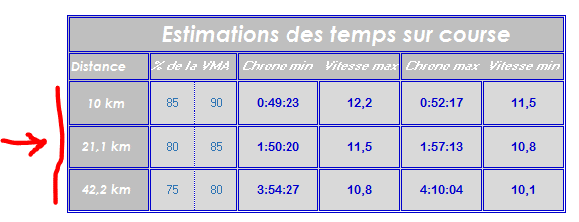
- le programme calcule également les distances a parcourir en fonction de votre VMA pour chaque excercice dans l'onglet Prog détaillé

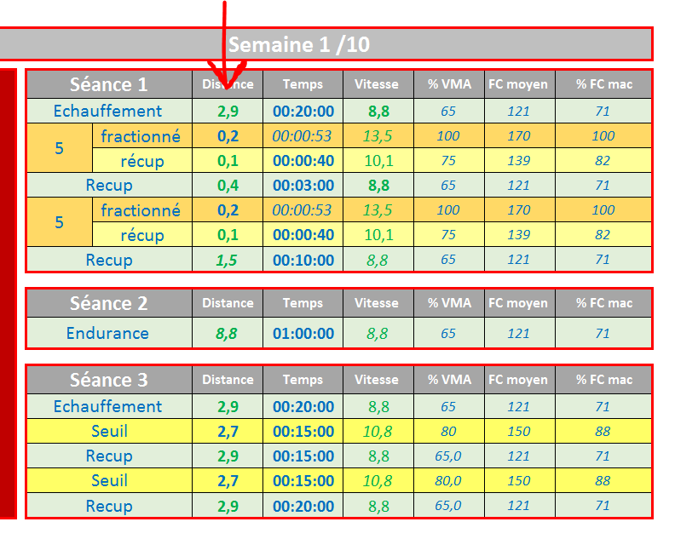

Dans cet onglet on retrouve les séances détaillées mais simplifiées

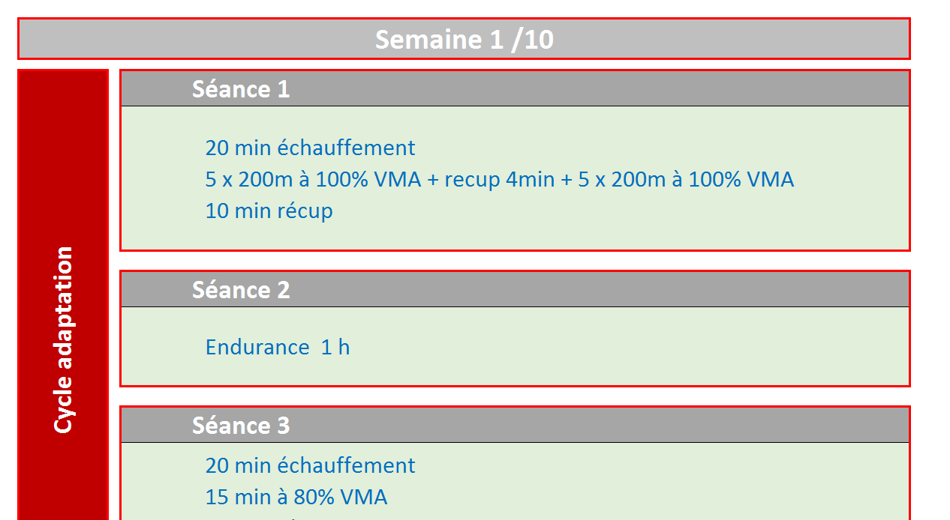

Données
Entrainement Marathon 10 semaines 3 sorties min/semaines

 |  |  |  | Renseigner votre VMA avant d'aller à l'onglet suivant Prog Detaillé |  |  |  |  |  |  | temps endurance | Temps seuil | Temps VMA | Temps total | Ratio temps | Indice eff
 |  |  |  |  |  |  |  |  |  | semaine 1 | 2:28:00 | 0:36:40 | 0:10:00 | 3:14:40 | 76.03% | 20
 | Nom | Tortue | Estimations des temps sur course |  |  |  |  |  |  | semaine 2 | 2:55:00 | 0:50:00 | 0:33:20 | 4:18:20 | 67.74% | 26
 |  |  |  |  |  |  |  |  |  | semaine 3 | 2:28:00 | 1:15:00 | 0:47:33 | 4:30:33 | 54.70% | 29
 |  |  | Distance | % de la VMA |  | Chrono min | Vitesse max | Chrono max | Vitesse min | semaine 4 | 2:48:00 | 1:43:30 | 0:38:21 | 5:09:51 | 54.22% | 31
 | Course | Marathon de XXX |  |  |  |  |  |  |  | semaine 5 | 3:05:00 | 1:42:00 | 0:22:13 | 5:09:13 | 59.83% | 31
 |  |  | 10 km | 85 | 90 | 0:55:33 | 10.8 | 0:58:49 | 10.2 | semaine 6 | 1:55:00 | 1:00:00 | 0:00:00 | 2:55:00 | 65.71% | 17
 |  |  |  |  |  |  |  |  |  | semaine 7 | 2:32:00 | 1:26:00 | 0:23:32 | 4:21:32 | 58.12% | 26
 |  |  |  |  |  |  |  |  |  | semaine 8 | 3:13:00 | 1:56:00 | 0:16:00 | 5:25:00 | 59.38% | 34
 | dernière VMA | 12 | 21,1 km | 80 | 85 | 2:04:07 | 10.2 | 2:11:52 | 9.6 | semaine 9 | 2:18:00 | 0:58:00 | 0:49:16 | 4:05:16 | 56.27% | 24
 |  |  |  |  |  |  |  |  |  | semaine 10 | 0:58:00 | 0:36:40 | 0:00:00 | 1:34:40 | 61.27% | 9

 | Freq Max | 170 | 42,2 km | 75 | 80 | 4:23:45 | 9.6 | 4:41:20 | 9.0

Courbes des efforts

% temps d'endurance
Indice d'efforts

